Sheet1
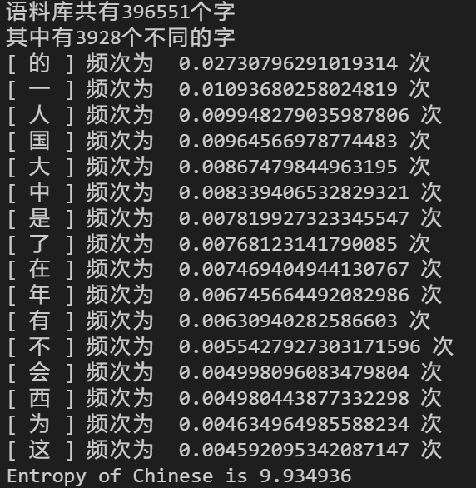
cotent/KB | entropy/bit
428 | 9.861126 |  | 的 | 0.0273
1680 | 9.923895 |  | 一 | 0.01093
2434 | 9.878301 |  | 人 | 0.00994
2994 | 9.827926 |  | 国 | 0.00964 | 2110 | 3.946826
 |  |  | 大 | 0.00866 | 4610 | 3.927431
 |  |  | 中 | 0.00834 | 7602 | 3.914243
 |  |  | 是 | 0.00781
 |  |  | 了 | 0.00767
 |  |  | 在 | 0.00746
 |  |  | 年 | 0.00675
 |  |  | 有 | 0.00631
 |  |  | 不 | 0.00554
Entropy for English
 |  |  | 会 | 0.00499
中文高频字统计图
的 | 26989 | 0.02599 | 西 | 0.00498
一 | 14703 | 0.01416 | 为 | 0.00463
了 | 10032 | 0.00966 | 这 | 0.00459
是 | 9301 | 0.00896
人 | 9001 | 0.00867
大 | 8606 | 0.00829
在 | 7998 | 0.00770
中 | 7444 | 0.00717
中文高频字统计图
不 | 7438 | 0.00716
这 | 7399 | 0.00713
国 | 6886 | 0.00663
有 | 6490 | 0.00625
王 | 6404 | 0.00617
乐 | 6113 | 0.00589
宝 | 5935 | 0.00572
他 | 5144 | 0.00495

英文高频字统计图
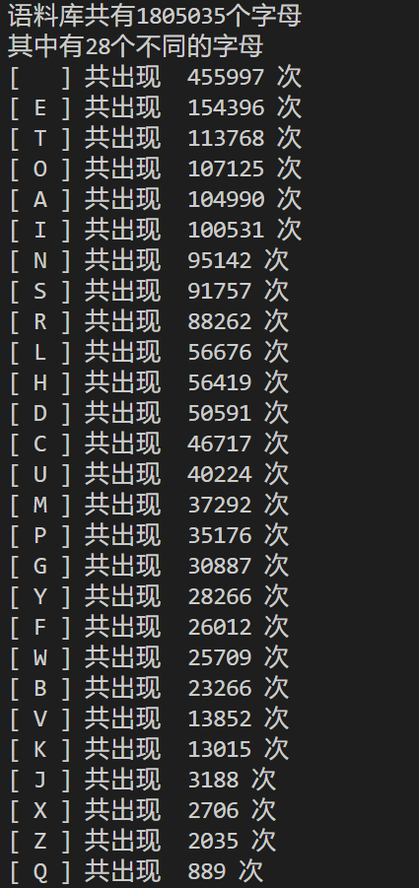
英文高频字统计图
space | 1737885 | 0.2713
E | 536654 | 0.0838
T | 389148 | 0.0608
A | 379775 | 0.0593
O | 358781 | 0.0560 |  |  |  |  | space | 455997 | 0.2526
I | 347930 | 0.0543 |  |  |  |  | E | 154396 | 0.0855
N | 333267 | 0.0520 |  |  |  |  | T | 113768 | 0.0630
S | 326629 | 0.0510 |  |  |  |  | O | 107125 | 0.0593
R | 305022 | 0.0476 |  |  |  |  | A | 104990 | 0.0582
L | 199341 | 0.0311 |  |  |  |  | I | 100531 | 0.0557
H | 193023 | 0.0301 |  |  |  |  | N | 95142 | 0.0527
D | 176869 | 0.0276 |  |  |  |  | S | 91575 | 0.0507
C | 164446 | 0.0257 |  |  |  |  | R | 88262 | 0.0489
U | 130565 | 0.0204 |  |  |  |  | L | 56676 | 0.0314
M | 128792 | 0.0201 |  |  |  |  | H | 56419 | 0.0313
P | 126766 | 0.0198 |  |  |  |  | D | 50591 | 0.0280
G | 107546 | 0.0168 |  |  |  |  | C | 46717 | 0.0259
F | 90639 | 0.0142 |  |  |  |  | U | 40224 | 0.0223
Y | 86606 | 0.0135 |  |  |  |  | M | 37292 | 0.0207
W | 85132 | 0.0133 |  |  |  |  | P | 35176 | 0.0195
B | 78299 | 0.0122 |  |  |  |  | G | 30087 | 0.0167
V | 47354 | 0.0074 |  |  |  |  | Y | 28266 | 0.0157
K | 43160 | 0.0067 |  |  |  |  | F | 26012 | 0.0144
J | 10985 | 0.0017 |  |  |  |  | W | 25709 | 0.0142
X | 10299 | 0.0016 |  |  |  |  | B | 23266 | 0.0129
Z | 7142 | 0.0011 |  |  |  |  | V | 13852 | 0.0077
Q | 2848 | 0.0004 |  |  |  |  | K | 13015 | 0.0072
 |  |  |  |  |  |  | J | 3188 | 0.0018
 |  |  |  |  |  |  | X | 2706 | 0.0015
 |  |  |  |  |  |  | Z | 2035 | 0.0011
英文高频字统计图
 |  |  |  |  |  |  | Q | 889 | 0.0005

